Menu
HB 特注 原価計算 [230615版] |  |  |  |  |  | 物件名： | 展示会用 特注
 |  |  |  |  |  |  |  |  |  |  | 2025-02-12
 | 【目的】 | 特注案件に対して、詳細設計移行前に概算見積もりを行う
 | 【検討】 | １．社内製作品 ZAM使用枚数算出
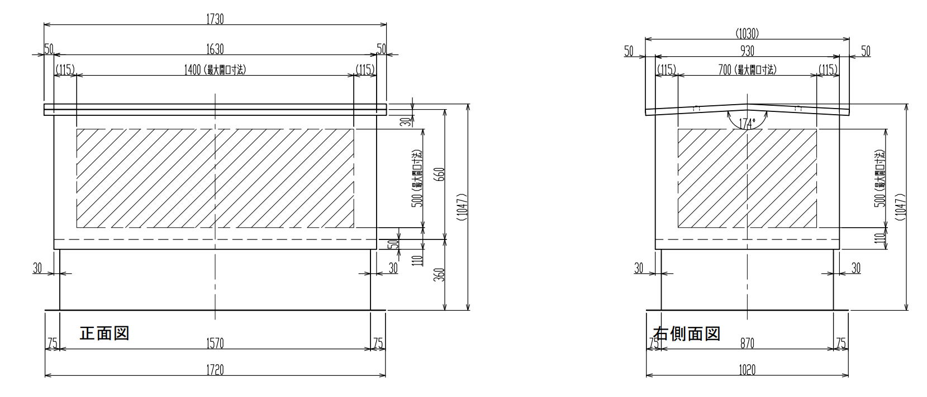
 |  |  | ・外形寸から面積を算出
A
B
I
C
 |  |  |  |  |  |  | 例） | 配管正面 | 配管側面 | 配管高さ | 台座高さ | 原材料費
 |  |  |  |  |  |  | S1 | 770 | 770 | 650 | 360/450 | ¥25,163
 |  |  |  |  |  |  | S2 | 1070 | 1070 | 650 | 360/450 | ¥32,284
 |  |  |  |  |  |  | S2L | 1020 | 1970 | 660 | 360 | ¥57,822
H
 |  |  |  |  |  |  | 大型ﾀﾞｸﾄ | 1130 | 1650 | 825 | 450 | -
D
F
G
 |  |  |  |  |  |  |  |  |  |  |  | 原価 | 売価(付加85%) | 付加/時 | 組立時間
E
J
 |  |  |  |  |  |  |  |  |  |  |  | ¥84,614 | ¥564,091 | ¥25,214 | 19.0 |  |  | 1
K
 |  |  |  |  |  |  |  |  |  |  |  | ¥84,854 | ¥565,693 | ¥25,285
 |  |  |  |  |  |  |  |  |  | スラブ開口 幅 W |  | 1500 | 重量
 |  |  |  |  | ⇒特記事項： |  |  |  |  | スラブ開口 奥行 D |  | 1000 | 合計 | 蓋 | 配管箱 | 台座
 |  |  |  |  |  |  |  | 配管箱端部から開口縁までの距離： | 115 | 全高 |  | 1156 | 167 | 45 | 80 | 42
 |  |  |  |  | A:配管箱 正面 幅 | 1730 | D:配管箱 Bパネル左 |  | 30 | H:配管箱スカート長さ |  | 50
 |  |  |  |  | B:配管箱 側面 巾 | 1230 | E:配管箱 Bパネル右 |  | 30 | I:蓋張出（内曲20/外曲40） |  | 50
 |  |  |  |  | C:配管箱 高さ | 760 | F:配管箱 Aパネル手前 |  | 30 | K:台座フランジ |  | 75
 |  |  |  |  | J:台座高さ | 360 | G:配管箱 Aパネル奥 |  | 30 | 屋根角度（°） |  | 3
 |  |  |  |  | ※台座が無い場合はJ=0とする。 配管箱固定アンカーはルーティアンカーとして計算
 |  |  |  |  |  | 幅 | 高さ | 展開幅 | 展開奥行 | 枚数 | 面積(m2) | 質量(kgf) |  | 加工幅 | 加工奥行 | 面積(m2)
 |  |  |  | 1 | 配管箱 正面(側面ﾊﾟﾈﾙ)(特) | 1730 | 760 | 1730 | 810 | 2 | 2.803 |  |  | 1737 | 817 | 2.838
 |  |  |  | 2 | 配管箱 側面(正面ﾊﾟﾈﾙ)(特) | 1230 | 760 | 1270 | 810 | 2 | 2.057 |  |  | 1277 | 817 | 2.087
 |  |  |  | 3 | 配管箱 Aパネル 手前(特) | 1667 | 30 | 1701 | 54 | 1 | 0.092 |  |  | 1708 | 61 | 0.104
 |  |  |  | 4 | 配管箱 Aパネル 奥(特) | 1667 | 30 | 1701 | 54 | 1 | 0.092 |  |  | 1708 | 61 | 0.104
 |  |  |  | 5 | 配管箱 Bパネル 左(特) | 1227 | 30 | 1227 | 55 | 1 | 0.067 |  |  | 1234 | 62 | 0.076
 |  |  |  | 6 | 配管箱 Bパネル 右(特) | 1227 | 30 | 1227 | 55 | 1 | 0.067 |  |  | 1234 | 62 | 0.076
 |  |  |  | 7 | 配管箱 補強リブ(横方向)(特) | 1530 | 80 | 1530 | 80 | 4 | 0.490 |  |  | 1537 | 87 | 0.535
 |  |  |  | 8 | 配管箱 蓋取付補強板(特) | 200 | 20 | 200 | 38 | 2 | 0.015 |  |  | 207 | 45 | 0.019
 |  |  |  | 9 | 配管箱 補強梁＋撓み防止(特) | 1230 | 340 | 1230 | 340 | 1 | 0.418 | ZAM材計 |  | 1237 | 347 | 0.429
 |  |  |  | 10 | 配管箱 接続板(特) | 50 | 56 | 50 | 56 | 4 | 0.011 | 79 |  | 57 | 63 | 0.014
 |  |  |  | 11 | 配管箱 繋ぎ板正面(特) | 90 | 720 | 90 | 720 | 0 | 0.000 | 総重量 |  | 97 | 727 | 0.000
 |  |  |  | 12 | 配管箱 繋ぎ板側面(特) | 90 | 720 | 90 | 720 | 0 | 0.000 | 80 |  | 97 | 727 | 0.000
 |  |  |  | 13 | 台座 正面(特) | 1670 | 360 | 1742 | 487 | 2 | 1.697 |  |  | 1749 | 494 | 1.728
 |  |  |  | 14 | 台座 側面(特) | 1170 | 360 | 1242 | 487 | 2 | 1.210 |  |  | 1249 | 494 | 1.234
 |  |  |  | 15 | 台座 接続版(特) | 40 | 40 | 40 | 40 | 4 | 0.006 | ZAM材計 |  | 47 | 47 | 0.009
 |  |  |  | 16 | 台座 コーナー補強リブ(特) | 190 | 310 | 190 | 310 | 4 | 0.236 | 41 |  | 197 | 317 | 0.250
 |  |  |  | 17 | 台座 繋ぎ板正面(特) | 90 | 1630 | 90 | 1630 | 0 | 0.000 | 総重量 |  | 97 | 1637 | 0.000
 |  |  |  | 18 | 台座 繋ぎ板側面(特) | 90 | 1130 | 90 | 1130 | 0 | 0.000 | 42 |  | 97 | 1137 | 0.000
 |  |  |  | 19 | 蓋(特) | 1830 | 1330 | 1920 | 1420 | 1 | 2.726 |  |  | 1927 | 1427 | 2.750
 |  |  |  | 20 | 蓋 補強リブ(特) | 1680 | 30 | 1680 | 66 | 2 | 0.222 | ZAM材計 |  | 1687 | 73 | 0.246
 |  |  |  | 21 | 蓋 補強板(特) | 1180 | 30 | 1180 | 66 | 3 | 0.234 | 44 |  | 1187 | 73 | 0.260
 |  |  |  | 22 | 蓋 接続板(特) | 80 | 20 | 80 | 20 | 2 | 0.003 | 総重量 |  | 87 | 27 | 0.005
 |  |  |  | 23 | 蓋 繋ぎ板(特) | 1330 | 120 | 1920 | 120 | 1 | 0.230 | 45 |  | 1927 | 127 | 0.245
 |  |  |  |  |  |  |  |  |  | ZAM合計 | 12.677 | 164 |  |  | ZAM合計 | 13.009 | m2
 |  |  |  |  |  |  |  |  |  | 合計 |  | 167 |  |  |  | 168.60257827 | kg
 |  |  | ・ネスティングの歩留まりを0.6として材料枚数/価格算出
 |  |  |  |  | 加工領域を展開面積の + | 7 mm | とする
 |  |  |  |  | ネスティング歩留まりを | 60% | とする |  |  |  |  |  |  |  | 面積(m2) | 21.682 | 歩留まり含む
 |  |  |  |  | 4" x 8" 板の面積 | 2.9719 | ( 1219 x 2438) |  | 38.52 | kg |  |  |  |  | 歩留まり
 |  |  |  |  | 4" x 8" 板 必要数 | 8.0枚 | ( 7.3枚 ) |  | 230 | \/kg | ¥70,870 |  | 140 | kg未満 | 75%
 |  |  |  |  |  |  |  |  |  |  |  |  | 140 | kg以上 | 60%
 |  | ２．購入品 |  |  |  |  |  |  |  |  | 計 | 質量(kgf) | 長さ | 個数
 |  |  |  | 24 | 蓋ビスset 本数 | 正面 | 穴ピッチ： | 260 |  | 6 |  |  | 1570 | 6
 |  |  |  |  | 0.0135kg/set | 側面 | 穴ピッチ： | 250 |  | 4 | 20 | 0.270 | 385 | 4
 |  |  |  | 22 | 配管箱固定ネジset | 正面 | 穴ピッチ： | 300 |  | 5 |  |  | 1450 | 5
 |  |  |  |  | 0.022kg/set | 側面 | 穴ピッチ： | 250 |  | 4 | 18 | 0.396
 |  |  |  | 26 | 台座固定アンカー | 正面 | 穴ピッチ： | 270 |  | 6
 |  |  |  |  | 0.0105kg/本 | 側面 | 穴ピッチ： | 250 |  | 5 | 22 | 0.231
 |  |  |  |  | 樹脂ﾜｯｼｬ組込ﾘﾍﾞｯﾄ | 蓋 |  |  |  | 8 |  | 0.016
 |  |  |  |  | 0.002kg/本 | 配管箱 |  |  |  | 126 |  | 0.252
 |  |  |  |  |  | 台座 |  |  |  | 20 | 154 | 0.040
 |  |  |  |  | エプトシーラー 2m | 蓋 |  |  |  | 6.22
 |  |  |  |  |  | 配管箱 |  |  |  | 5.44 | 11.66
 |  |  |  |  | ｴｱﾛﾌﾚｯｸｽ MSR-03N | 蓋 |  |  |  | 3.164
 |  |  |  |  |  | 配管箱 |  |  |  | 5.849
 |  |  |  |  |  | 台座 |  |  |  | 2.658 | 11.671
 |  |  |  |  | ﾀﾞｲﾔﾃｯｸｽﾊﾟｲｵﾗﾝﾃｰﾌﾟ M-08-SW 50X50m | 蓋 |  |  |  |  | 6.320
 |  |  |  |  | コーキング材 | 蓋 |  |  |  | 0.304
 |  |  |  |  |  | 配管箱 |  |  |  | 0.544 | 0.8
 |  |  |  |  | ｴｱｰｷｬｯﾌﾟ d37L 1400X42m | 蓋
 |  |  |  |  |  | 配管箱 |  |  |  | 16.920
 |  |  |  |  |  | 台座 |  |  |  | 8.715 | 25.6

 |  | ３．工数

 |  |  | 断熱材有 | y = (0.0484x + 2.6131) * 1.8
 |  |  | 無 | y = (0.0484x + 2.6131) * 1.8 * 0.7

 |  | 組立時間 | (断熱材有) |  | 19.0 | 時間 | ¥5,000 | /h （組立工賃） |  |  | ¥95,082
 |  |  | (断熱材無) |  | 13.3

 |  | 開発時間 |  |  | 0 | 時間 | ¥5,000 | /h （開発工賃） |  |  | ¥0

